8 操作系统兼容性需求
需要安装测试的OS按照测试详细程度分A、B两类。A类为完整测试、B类为OS+驱动安装及信息检查。
需要安装测试的OS按照测试详细程度分A、B两类。A类为完整测试、B类为OS+驱动安装及信息检查。
需要安装测试的OS按照测试详细程度分A、B两类。A类为完整测试、B类为OS+驱动安装及信息检查。
需要安装测试的OS按照测试详细程度分A、B两类。A类为完整测试、B类为OS+驱动安装及信息检查。
System Compatibility List |  |  | Hard Disk Driver Controller
Notes: 1. Sign your name on the Row “Tester” when you begin to test； 2. Selecting the test result on the Row “Test Complete”，there are 5 options( including N/A、P、P-、F、Block)，If you want to know the definition of each option，please refer to the "OS Compatibility List" sheet.； 3. Remark the Contorller driver version on the Row "Driver Version"；If some bug occurred when testing, please remark bug ID on the row "Comment", else, please keep the cell blank. |  | Feature& Version | Higon SATA AHCI | LSI 3008 | LSI 3108 | LSI 3216 | LSI 3316 | LSI 3516 | LSI 3508
Category | OS Name | Test Coverage
VMWare | VMWare ESXi 6.7 |  | A | A | A | A | A | A | A
VMWare | VMWare ESXi 6.5 Update 3 |  | A | A | A | A | A | A | A
VMWare | VMWare ESXi 6.0 Update 3 |  | B | B | B | B | B | B | B
VMWare | VMWare ESXi 6.0 Update 2
VMWare | VMWare ESXi 6.0 Update 1
VMWare | VMWare ESXi 6.0
VMWare | VMWare ESXi 5.5 Update 3
Windows Hyper-V | CN Windows Server 2008 R2 SP1 x64 Datacenter Edition + Hyper-v
Windows Hyper-V | CN Windows Server 2012 R2 x64 Datacenter Edition+ Hyper-v |  | B | B | B | B | B | B | B
Windows Hyper-V | Windows Server 2016 x64 Version+Hyper-v |  | A | A | A | A | A | A | A
Citrix Xen | Citrix XenServer 7.2 |  | A | A | A | A | A | A | A
Citrix Xen | Citrix XenServer 6.0
SUSE Xen | SUSE Xen 11SP4
SUSE Xen | SUSE Xen 12 |  | A | A | A | A | A | A | A
RHEL KVM | RHEL 6.10 KVM
RHEL KVM | RHEL 7.4 KVM
RHEL KVM | RHEL 7.5 KVM
RHEL KVM | RHEL 7.6 KVM |  | A | A | A | A | A | A | A
RHEL KVM | RHEL 8.0 KVM |  | A | A | A | A | A | A | A
Windows Server OS | Microsoft Windows Server 2019 |  | A | A | A | A | A | A | A
Windows Server OS | Microsoft Windows Server 2016 64bit Essential Edition
Windows Server OS | Microsoft Windows Server 2012 R2 64bit Standard Edition
Windows Server OS | Microsoft Windows Server 2012 R2 64bit Datacenter Edition
Windows Server OS | Microsoft Windows Server 2012 64bit Standard Edition
Windows Server OS | Microsoft Windows Server 2012 64bit Essentials Edition
Windows Server OS | Microsoft Windows Server 2008 R2 SP1 64bit Standard Edition
Windows Server OS | Microsoft Windows Server 2008 R2 SP1 64bit Enterprise Edition
Windows Server OS | Microsoft Windows Server 2008 R2 SP1 64bit DataCenter Edition
Windows Server OS | Microsoft Windows 7 64bit Ultimate Edition
Windows Server OS | Microsoft Windows 8 64bit Ultimate Edition
Windows Server OS | Microsoft Windows 10 64bit Ultimate Edition |  | B | B | B | B | B | B | B
RHEL 7.x | Redhat Enterprise Linux 8 64bit |  | A | A | A | A | A | A | A
RHEL 7.x | Redhat Enterprise Linux 7 Update 6 64bit |  | A | A | A | A | A | A | A
RHEL 7.x | Redhat Enterprise Linux 7 Update 5 64bit
RHEL 7.x | Redhat Enterprise Linux 7 Update 4 64bit
RHEL 7.x | Redhat Enterprise Linux 7 Update 3 64bit
RHEL 7.x | Redhat Enterprise Linux 7 Update 2 64bit
RHEL 7.x | Redhat Enterprise Linux 7 Update 1 64bit
RHEL 7.x | Redhat Enterprise Linux 7 64bit
RHEL6.X | Redhat Enterprise Linux 6 Update 10 64bit |  | B | B | B | B | B | B | B
RHEL6.X | Redhat Enterprise Linux 6 Update 9 64bit
Cent OS 7.X | CentOS 7.6 64bit |  | A | A | A | A | A | A | A
Cent OS 7.X | CentOS 7.5 64bit
Cent OS 7.X | CentOS 7.4 64bit
Cent OS 6.X | CentOS 6.10 64bit
Cent OS 6.X | CentOS 6.9 64bit
Oracle Linux 7.x | Oracle Enterprise Linux 7.5 Server X86_64 |  | B | B | B | B | B | B | B
Oracle Linux 7.x | Oracle Enterprise Linux 7.4 Server X86_64 |  | B | B | B | B | B | B | B
Oracle Linux 6.x | Oracle Enterprise Linux 6.10 Server X86_64
Oracle Linux 6.x | Oracle Enterprise Linux 6.9 Server X86_64
SLES 12 | SUSE Linux Enterprise Server 12 SP2 64bit |  | B | B | B | B | B | B | B
SLES 12 | SUSE Linux Enterprise Server 12 SP1 64bit
SLES 12 | SUSE Linux Enterprise Server 12 64bit
SLES 11 | SUSE Linux Enterprise Server 11 SP4 64bit
Ubuntu | Ubuntu 18.04 LTS x64 |  | B | B | B | B | B | B | B
Ubuntu | Ubuntu 17.04 x64
Ubuntu | Ubuntu 16.10 x64
Ubuntu | Ubuntu 16.04 LTS x64 |  | B | B | B | B | B | B | B
Ubuntu | Ubuntu 15.10 x64
Ubuntu | Ubuntu 14.10 x64
Ubuntu | Ubuntu 14.04 LTS x64
Kylin Linux | Kylin Linux V3.0 for AMD64/Intel EM64T
Kylin Linux | Kylin Linux V3.2 for AMD64/Intel EM64T
Kylin Linux | Kylin Linux V3.2 for AMD64/Intel EM64T
Kylin Linux | Kylin Linux 6.0 x64 |  | B | B | B | B | B | B | B
Kylin Linux | Kylin Linux 4.0 x64
Solaris | Solaris 11.3 x64 |  | B | B | B | B | B | B | B
Solaris | Solaris 11.2 x64
Solaris | Solaris 11 x64
Solaris | Solaris 10U10 x64
FreeBSD | FreeBSD 11.0 x64 |  | B | B | B | B | B | B | B
FreeBSD | FreeBSD 10.3 x64
FreeBSD | FreeBSD 9.3 x64
RedFlag | RedFlag Linux x6.0 SP3 x64
Debian | Debian 8.8 for x86/Intel EM64T

9 产品整体性能要求
产品整体性能要求
可靠性
增加内存插槽机械可靠性，方案建议：主板两个CPU之间的内存周边增加一个螺丝孔从而实现三角形孔位固定方式；
遵循《曙光服务器可靠性指导手册V1.2》。

维修性
支持FW批量刷新工具SIST；
支持批量日志收集工具SIST;
支持BIOS/BMC功能项批量设置工具SIST；
各类FW刷写所能支持的工具说明；FW包中涵盖各类环境（Win/Lin/EFI/DOS）下刷写工具及刷写说明；
所有使用Pin Header方式的线缆需有外框并支持防呆，且支持易拉标签或易拉拉环。线缆插头具备防呆功能。如前面板线、串口线、USB Header线、I2C信号线接口。

保障性
前3000片量产主板号，焊接HDT连接器；
PVT量产主板调优，在牺牲成本的情况下降低主板功耗/提升主板性能，生产100pcs用于各类集采测试，单独开号；
完整的性能测试数据；（按照产品经理指定的特定配置）
完整的功耗测试数据；（按照产品经理指定的特定配置）
完整OS兼容性测试报告，需涵盖各部件驱动版本信息，问题注解及驱动文件包；
背板清单及各配置跳线设置指导文档；
线缆清单及各配置线缆连接指导文档；
概要设计及输出培训；面向对象产品经理等；
产品设计亮点输出文档及培训；面向对象产品经理等；
SEL解析说明文档及输出培训；面向对象产品经理等；
MIB库解析说明文档及输出培训；面向对象产品经理等；
Redfish设计说明文档及输出培训；面向对象产品经理等；
散热设计，散热策略，及输出培训；面向对象产品经理等；
主板硬件支持所有PCIe设备I2C不冲突；均可实现部件监控管理；部件负责人提供部件的I2C地址清单；
U.2连接顺序需严格按序排列，如主板设计PCIe有反转，需要有方式确保最后呈现顺序也是按理论顺序排列；
主板PCIe连接器，OCP连接器，风扇连接器，CPU插槽，内存插槽，同规格的风扇，CPU散热器等需满足两个供应商；
提供产品手册中线框图，爆炸图等；按照工业设计图片标准，制作对应角度前视图和后视图的标准图片；制作整机拆解宣传视频；
主板设计可使用两种PCB材质面对不同客户的需求，需要Gen4速度使用满足Gen4信号需求的Low Loss材质；需要Gen3速度使用满足Gen3信号需求的材质。分两个主板BOM管控；

测试性
RTC时钟精度72小时内偏差不超过3秒；
满足中试部产品及部件对用的测试基线；
PCIE信号以Pass NVQUAL测试为准(标准暂定V100)；
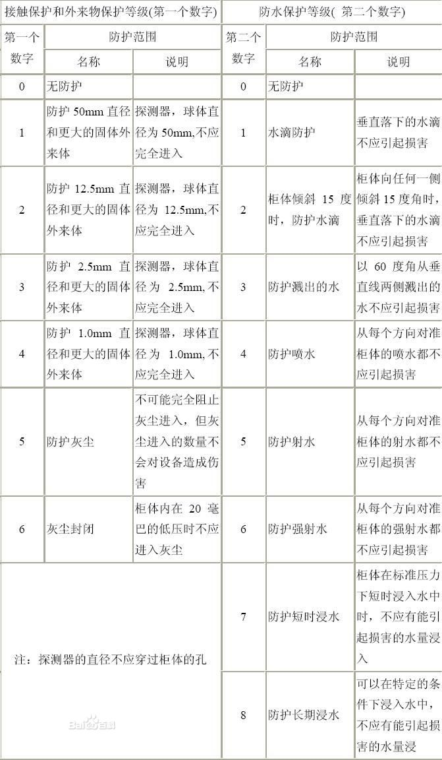
产品外观，遵循《QI-D-C-015 曙光产品外观标识设计需求规范》；
产品结构，遵循《QI-D-C-019 曙光服务器产品结构通用需求规范》；
主板丝印遵循曙光主板丝印规范；《QI-D-H-005 曙光服务器产品PCB板丝印通用需求规范》；
散热测试需要覆盖典型配置及结合产品兼容性列表给出典配中可能存在的散热风险，出具产品散热策略说明用于指导产品配置BOM的创建；

环境适应性
工作温度范围 | 工作温度：5℃ ～ 45℃
 | 存储温度：-40℃ ～ +60℃
相对湿度范围 | 工作湿度：35% RH ～ 80% RH（无冷凝）
 | 存储湿度：20% RH ～ 93% RH（无冷凝）
工作海拔 | 海拔 ≤ 3000米 海拔超过900米时，每升高300米，工作环境温度降低1℃

噪音 | 声功率级（服务器）≤ 6.5 B（A）
 | 声功率级（台式机）≤ 4.5 B（A）
防尘防水 | 等级：53 参照IEC 60529标准,定义产品适合的等级。(防护等级说明如图示)

安全性
安全隐患 |  | 带来安全隐患的因素 | 安全防范要求
系统跌落造成的人员伤害 |  | 因系统摆放、搬移不便而造成跌落 | 人性化设计避免维护人员伤亡；
系统电源造成的人员伤害 |  | 电源泄露 | 符合CCC认证要求；
系统过热造成的人员伤害 |  | 系统芯片过热造成 | 系统采取过热保护设计；
材料中的有毒有害物质造成的人员健康危险 |  | 系统设计开发中选择的材料在某些情况下会挥发有毒有害物质 | 应符合ROHS要求；
系统噪声造成的人员健康危害 |  | 系统噪声过大 | 需求≤80dB(A)，测试需要给出特殊配置下的噪音报告及防护措施；
根据国家质检总局《实施强制性产品认证的产品目录》，对额定功耗1350W以下服务器产品进行安规和电磁兼容测试，委托国家计算检测中心依据：GB4943 -2001《信息技术设备（包括电气事务设备）的安全》，GB9254 -2008《信息技术设备的无线电骚扰限值和测量方法》检测并通过CCC认证。

附3_PCIe Port Mapping
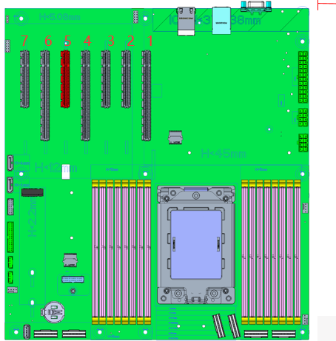
G0 |  |  |  |  |  |  |  |  |  |  |  |  |  |  |  | G1 |  |  |  |  |  |  |  |  |  |  |  |  |  |  |  | G2 |  |  |  |  |  |  |  |  |  |  |  |  |  |  |  | G3
15 | 14 | 13 | 12 | 11 | 10 | 9 | 8 | 7 | 6 | 5 | 4 | 3 | 2 | 1 | 0 | 15 | 14 | 13 | 12 | 11 | 10 | 9 | 8 | 7 | 6 | 5 | 4 | 3 | 2 | 1 | 0 | 15 | 14 | 13 | 12 | 11 | 10 | 9 | 8 | 7 | 6 | 5 | 4 | 3 | 2 | 1 | 0 | 15 | 14 | 13 | 12 | 11 | 10 | 9 | 8 | 7 | 6 | 5 | 4 | 3 | 2 | 1 | 0
Phy B4 |  |  |  | Phy B3 |  |  |  | Phy B2 |  |  |  | Phy B1 |  | Phy B0 |  | Phy B4 |  |  |  | Phy B3 |  |  |  | Phy B2 |  |  |  | Phy B1 |  | Phy B0 |  | Phy A4 |  |  |  | Phy A3 |  |  |  | Phy A2 |  |  |  | Phy A1 |  | Phy A0 |  | Phy A4 |  |  |  | Phy A3 |  |  |  | Phy A2 |  |  |  | Phy A1 |  | Phy A0
PCIE |  |  |  |  |  |  |  |  |  |  |  |  |  |  |  | PCIE |  |  |  |  |  |  |  |  |  |  |  |  |  |  |  | PCIE |  |  |  |  |  |  |  |  |  |  |  |  |  |  |  | PCIE
 |  |  |  |  |  |  |  |  |  |  |  |  |  |  |  |  |  |  |  |  |  |  |  |  |  |  |  |  |  |  |  |  |  |  |  |  |  |  |  | SATA |  |  |  |  |  |  |  |  |  |  |  |  |  |  |  | SATA
PCIE X16 SLOT1 |  |  |  |  |  |  |  |  |  |  |  |  |  |  |  | PCIE X16 SLOT2 |  |  |  |  |  |  |  |  |  |  |  |  |  |  |  | PCIE X8 SLOT3 |  |  |  |  |  |  |  | Slimline3 X8 |  |  |  |  |  |  |  | PCIE X16 SLOT6

P0 |  |  |  |  |  |  |  |  |  |  |  |  |  |  |  | P1 |  |  |  |  |  |  |  |  |  |  |  |  |  |  |  | P2 |  |  |  |  |  |  |  |  |  |  |  |  |  |  |  | P3
15 | 14 | 13 | 12 | 11 | 10 | 9 | 8 | 7 | 6 | 5 | 4 | 3 | 2 | 1 | 0 | 15 | 14 | 13 | 12 | 11 | 10 | 9 | 8 | 7 | 6 | 5 | 4 | 3 | 2 | 1 | 0 | 15 | 14 | 13 | 12 | 11 | 10 | 9 | 8 | 7 | 6 | 5 | 4 | 3 | 2 | 1 | 0 | 15 | 14 | 13 | 12 | 11 | 10 | 9 | 8 | 7 | 6 | 5 | 4 | 3 | 2 | 1 | 0
Phy A4 |  |  |  | Phy A3 |  |  |  | Phy A2 |  |  |  | Phy A1 |  | Phy A0 |  | Phy A4 |  |  |  | Phy A3 |  |  |  | Phy A2 |  |  |  | Phy A1 |  | Phy A0 |  | Phy B4 |  |  |  | Phy B3 |  |  |  | Phy B2 |  |  |  | Phy B1 |  | Phy B0 |  | Phy B4 |  |  |  | Phy B3 |  |  |  | Phy B2 |  |  |  | Phy B1 |  | Phy B0
PCIE |  |  |  |  |  |  |  |  |  |  |  |  |  |  |  | PCIE |  |  |  |  |  |  |  |  |  |  |  |  |  |  |  | PCIE |  |  |  |  |  |  |  |  |  |  |  |  |  |  |  | PCIE
 |  |  |  |  |  |  |  | SATA |  |  |  |  |  |  |  |  |  |  |  |  |  |  |  | SATA
Slimline0 X8 |  |  |  |  |  |  |  | I350 |  | PCIE X1 SLOT3(BM) | BMC | M.2 | SATA2 | SATA1 | SATA0 | Slimline2 X8 |  |  |  |  |  |  |  | Slimline1 X8 |  |  |  |  |  |  |  | PCIE X8 SLOT5 |  |  |  |  |  |  |  | PCIE X8 SLOT4 |  |  |  |  |  |  |  | Slimline5 X8 |  |  |  |  |  |  |  | Slimline4 X8

